Cover
Hệ thống web bán hàng |  |  |  |  | Process | Function Name
 |  |  |  |  | Database Design | Quản lý web bán hàng

 | 1. | Overview
 |  | Tài liệu này mô tả thiết kế Database của web bán hàng
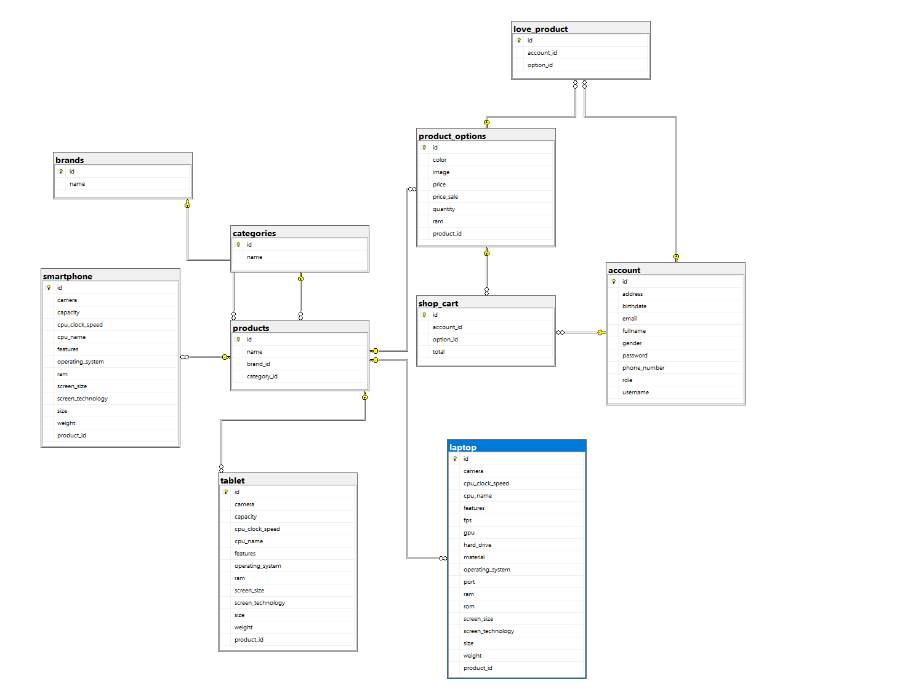

 |  | 2. | Screen list

 |  |  | No | Table ID |  |  | Table Name
 |  |  | 1 | DB_US_001 |  |  | account
 |  |  | 2 | DB_US_002 |  |  | brand
 |  |  | 3 | DB_US_003 |  |  | categories
 |  |  | 4 | DB_US_004 |  |  | latop
 |  |  | 5 | DB_US_005 |  |  | love_product
 |  |  | 6 | DB_US_006 |  |  | product_option
 |  |  | 7 | DB_US_007 |  |  | products
 |  |  | 8 | DB_US_008 |  |  | shop_cart
 |  |  | 9 | DB_US_009 |  |  | smartphone
 |  |  | 10 | DB_US_010 |  |  | tablet

account
WEB BÁN HÀNG | Process | Screen ID | Screen Name | Created By | Created Date | Approved Date
 | Database Design | DB_US_001 | account | AnDB | 25/12/2023 | MMDDYYY

1. Overview
 | Tại màn hình này cho biết thiết kế table account

2. Table Design
 | 2.1. Table Detail Image
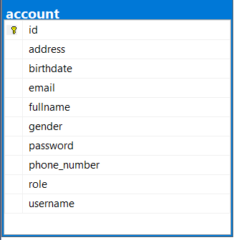

 |  | Description

Table: account
 | Field id | Field Name | Type | Min Length | Max Length | Default value | Format | Primary Key | Unique Key | Foreign Key | Reference To | Not null | Note
1 | id | id của người dùng | INT |  | 11 | auto increment |  | x |  |  |  | x
2 | address | địa chỉ người dùng | VARCHAR(150) |  | 150 | DEFAULT NULL
3 | birthdate | ngày sinh người dùng | DATE |  |  | DEFAULT NULL
4 | email | email của người dùng | VARCHAR(50) | 6 | 50 |  |  |  | x |  |  |  | Email phải có @...
5 | fullname | họ và tên đầy đủ | VARCHAR(50) | 6 | 50 | DEFAULT NULL |  |  |  |  |  | x
6 | gender | giới tính | VARCHAR(255) |  | 255
7 | password | mật khẩu | VARCHAR(255) | 6 | 255 |  |  |  |  |  |  | x
8 | phone_number | số điện thoại | VARCHAR(255) |  | 255 | DEFAULT NULL
9 | role | vai trò người dùng | VARCHAR(255) |  | 255 | DEFAULT NULL
10 | username | username của người dùng | VARCHAR(50) | 6 | 50 |  |  |  | x |  |  | x

love_products
WEB BÁN HÀNG | Process | Screen ID | Screen Name | Created By | Created Date | Approved Date
 | Database Design | DB_US_005 | love_product | AnDB | 25/12/2023 | MMDDYYY

1. Overview
 | Tại màn hình này cho biết thiết kế table love_products

2. Table Design
 | 2.1. Table Detail Image
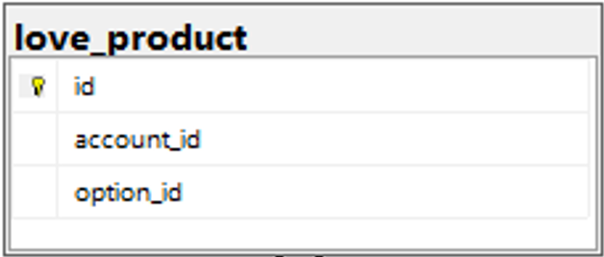

 |  | Description

Table: | love_products
 | Field id | Field Name | Type | Min Length | Max Length | Default value | Format | Primary Key | Unique Key | Foreign Key | Reference To | Not null | Note
1 | id | id của sản phẩm yêu thích | INT |  |  | auto increment |  | X |  |  |  | X
2 | account_id | id của tài khoản | INT |  |  | DEFAULT NULL |  |  | X | FOREIGN KEY (`account_id`) | dbo.account (id) | X | Tham chiếu đến tài khoản
3 | option_id | id của lua chọn sản phẩm | INT |  |  | DEFAULT NULL |  |  | X | FOREIGN KEY (`option_id`) | dbo.product_options (id) | X | Tham chiếu đến tùy chọn sản phẩm
 | 2.2. Sample

product_options
WEB BÁN HÀNG | Process | Screen ID | Screen Name | Created By | Created Date | Approved Date
 | Database Design | DB_US_006 | product_option | AnDB | 25/12/2023 | MMDDYYY

1. Overview
 | Tại màn hình này cho biết thiết kế table product_options

2. Table Design
 | 2.1. Table Detail Image
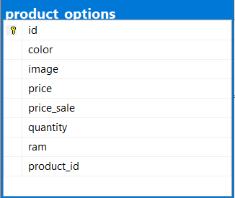

 |  | Description

Table: product_options
 | Field id | Field Name | Type | Min Length | Max Length | Default value | Format | Primary Key | Unique Key | Foreign Key | Reference To | Not null | Note
1 | id | id của tùy chọn sản phẩm | INT |  |  | auto increment |  | X |  |  |  | X
2 | color | Màu sắc của tùy chọn sản phẩm | VARCHAR |  | 255 |  |  |  |  |  |  | X
3 | image | Hình ảnh của tùy chọn sản phẩm | VARCHAR |  | 255 |  |  |  |  |  |  | X
4 | price | Giá của tùy chọn sản phẩm | FLOAT |  |  | DEFAULT '0' | #,##0.00 |  |  |  |  | X
5 | price_sale | Giá giảm của tùy chọn sản phẩm | FLOAT |  |  |  | #,##0.00 |  |  |  |  | X
6 | quantity | Số lượng của tùy chọn sản phẩm | INT |  |  |  |  |  |  |  |  | X
7 | ram | vi xử lí của máy tính | INT |  |  |  |  |  |  |  |  | x
8 | product_id | id sản phẩm | INT |  |  | DEFAULT NULL |  |  |  | FOREIGN KEY (`product_id`) | `products` (`id`); |  | Tham chiếu đến sản phẩm

products
WEB BÁN HÀNG | Process | Screen ID | Screen Name | Created By | Created Date | Approved Date
 | Database Design | DB_US_007 | products | AnDB | 25/12/2023 | MMDDYYY

1. Overview
 | Tại màn hình này cho biết thiết kế table products

2. Table Design
 | 2.1. Table Detail Image

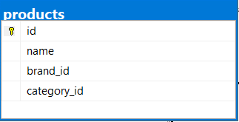

 |  | Description

Table: products
 | Field id | Field Name | Type | Min Length | Max Length | Default value | Format | Primary Key | Unique Key | Foreign Key | Reference To | Not null | Note
1 | id | id của sản phẩm | INT |  |  | auto increment |  | X |  |  |  | X
2 | name | Tên sản phẩm | VARCHAR |  | 255 | DEFAULT NULL |  |  |  |  |  | X
3 | brand_id | Tham chiếu đến thương hiệu | INT |  |  | DEFAULT NULL | 0 |  |  | FOREIGN KEY (`brand_id`) | dbo.brands (id) | X
4 | category_id | Tham chiếu đến danh mục | INT |  |  | DEFAULT NULL |  |  |  | FOREIGN KEY (`category_id`) | dbo.categories (id) | X

 | 2.2. Sample

shop_cart
WEB BÁN HÀNG | Process | Screen ID | Screen Name | Created By | Created Date | Approved Date
 | Database Design | DB_US_008 | shop_cart | AnDB | 25/12/2023 | MMDDYYY

1. Overview
 | Tại màn hình này cho biết thiết kế table shop_cart

2. Table Design
 | 2.1. Table Detail Image

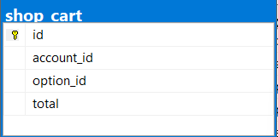

 |  | Description

Table: shop_cart
 | Field id | Field Name | Type | Min Length | Max Length | Default value | Format | Primary Key | Unique Key | Foreign Key | Reference To | Not null | Note
1 | id | id của giỏ hàng | INT |  |  | auto increment |  | X |  |  |  | X
2 | account_id | Tham chiếu đến tài khoản | INT |  |  | DEFAULT NULL |  |  |  | FOREIGN KEY (`account_id`) | dbo.account (id) | X
3 | option_id | Tham chiếu đến tùy chọn sản phẩm | INT |  |  | DEFAULT NULL |  |  |  | FOREIGN KEY (`option_id`) | dbo.product_options (id) | X
4 | total | Tổng số lượng sản phẩm trong giỏ hàng | INT |  |  | DEFAULT NULL | 0
 | 2.2. Sample

laptop
WEB BÁN HÀNG | Process | Screen ID | Screen Name | Created By | Created Date | Approved Date
 | Database Design | DB_US_004 | latop | AnDB | 25/12/2023 | MMDDYYY

1. Overview
 | Tại màn hình này cho biết thiết kế table laptop

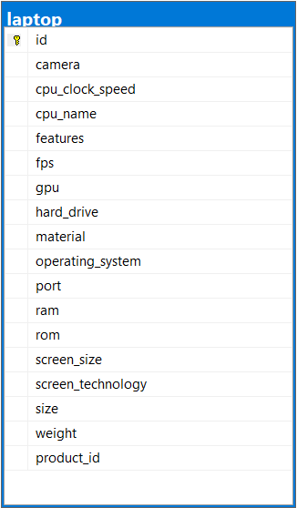
2. Table Design
 | 2.1. Table Detail Image

 |  | Description

Table: laptop
 | Field id | Field Name | Type | Min Length | Max Length | Default value | Format | Primary Key | Unique Key | Foreign Key | Reference To | Not null | Note
1 | id | id của sản phẩm | INT |  | 11 | auto increment |  | X |  |  |  | Yes
2 | camera | Camera laptop | VARCHAR(255) |  | 255 |  |  |  | Yes |  |  | Yes
3 | cpu_clock_speed | Tốc độ CPU | VARCHAR(255) |  | 255 |  |  |  | Yes |  |  | Yes
4 | cpu_name | Tên CPU | VARCHAR(255) |  | 255 |  |  |  | Yes |  |  | Yes
5 | features | Tính năng | VARCHAR(255) |  | 255 |  |  |  | Yes |  |  | Yes
6 | fps | Số hình trên giây | INT |  |  |  |  |  | Yes |  |  | Yes
7 | gpu | GPU | INT |  |  |  |  |  | Yes |  |  | Yes
8 | hard_drive | Ổ cứng | VARCHAR(255) |  | 255 |  |  |  | Yes |  |  | Yes
9 | material | Chất liệu | VARCHAR(255) |  | 255 |  |  |  | Yes |  |  | Yes
10 | operating_system | Hệ điều hành | VARCHAR(255) |  | 255 |  |  |  | Yes |  |  | Yes
11 | port | Cổng kết nối | VARCHAR(255) |  | 255 |  |  |  | Yes |  |  | Yes
12 | ram | RAM | INT |  |  |  |  |  | Yes |  |  | Yes
13 | rom | ROM | INT |  |  |  |  |  | Yes |  |  | Yes
14 | screen_size | Kích thước màn hình | VARCHAR(255) |  | 255 |  |  |  | Yes |  |  | Yes
15 | screen_technology | Công nghệ màn hình | VARCHAR(255) |  | 255 |  |  |  | Yes |  |  | Yes
16 | size | Kích thước | VARCHAR(255) |  | 255 |  |  |  | Yes |  |  | Yes
17 | weight | Trọng lượng | FLOAT |  |  |  |  |  | Yes |  |  | Yes
18 | product_id |  | INT |  |  | DEFAULT NULL |  |  |  | FOREIGN KEY (`product_id`) | `products` (`id`); | Yes

smartphone
WEB BÁN HÀNG | Process | Screen ID | Screen Name | Created By | Created Date | Approved Date
 | Database Design | DB_US_009 | smartphone | AnDB | 25/12/2023 | MMDDYYY

1. Overview
 | Tại màn hình này cho biết thiết kế table smartphone

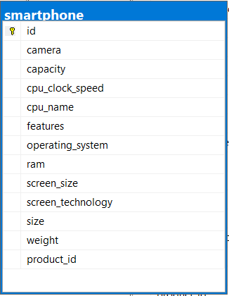
2. Table Design
 | 2.1. Table Detail Image

 |  | Description

Table: smartphone
 | Field id | Field Name | Type | Min Length | Max Length | Default value | Format | Primary Key | Unique Key | Foreign Key | Reference To | Not null | Note
1 | id | id của điện thoại thông minh | INT |  | 11 | auto increment |  | X |  |  |  | X
2 | camera | Thông số về camera | VARCHAR |  | 255 |  |  |  |  |  |  | X
3 | capacity | Dung lượng pin | FLOAT |  |  |  |  |  |  |  |  | X
4 | cpu_clock_speed | Tốc độ xử lý CPU | VARCHAR |  | 255 |  |  |  |  |  |  | X
5 | cpu_name | Tên CPU | VARCHAR |  | 255 |  |  |  | x |  |  | X
6 | features | Tính năng đặc biệt | VARCHAR |  | 255
7 | operating_system | Hệ điều hành | VARCHAR |  | 255 |  |  |  |  |  |  | X
8 | ram | Dung lượng RAM | INT |  |  |  |  |  |  |  |  | X
9 | screen_size | Kích thước màn hình | VARCHAR |  | 255 |  |  |  | x |  |  | X
10 | screen_technology | Công nghệ màn hình | VARCHAR |  | 255
11 | size | Kích thước của điện thoại | VARCHAR |  | 255 |  |  |  | x |  |  | X
12 | weight | Trọng lượng của điện thoại | FLOAT |  |  |  |  |  |  |  |  | X
13 | product_id | Tham chiếu đến sản phẩm | INT |  | 11 | DEFAULT NULL |  |  |  | FOREIGN KEY (`product_id`) | products` (`id`); | X

tablet
WEB BÁN HÀNG | Process | Screen ID | Screen Name | Created By | Created Date | Approved Date
 | Database Design | DB_US_001 | account | AnDB | 25/12/2023 | MMDDYYY

1. Overview
 | Tại màn hình này cho biết thiết kế table User

2. Table Design
 | 2.1. Table Detail Image
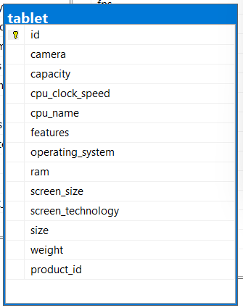

 |  |  | Description

 | Table: account
 |  | Field id | Field Name | Type | Min Length | Max Length | Default value | Format | Primary Key | Unique Key | Foreign Key | Reference To | Not null | Note
 | 1 | id | id của máy tính bảng | INT |  |  | auto increment |  | X |  |  |  | X
 | 2 | camera | Thông số về camera | VARCHAR |  | 255 |  |  |  |  |  |  | X
 | 3 | capacity | Dung lượng pin | FLOAT |  |  |  |  |  |  |  |  | X
 | 4 | cpu_clock_speed | Tốc độ xử lý CPU | VARCHAR |  | 255 |  |  |  |  |  |  | X
 | 5 | cpu_name | Tên CPU | VARCHAR |  | 255 |  |  |  | x |  |  | X
 | 6 | features | Tính năng đặc biệt | VARCHAR |  | 255
 | 7 | operating_system | Hệ điều hành | VARCHAR |  | 255 |  |  |  |  |  |  | X
 | 8 | ram | Dung lượng RAM | INT |  |  |  |  |  |  |  |  | X
 | 9 | screen_size | Kích thước màn hình | VARCHAR |  | 255 |  |  |  | x |  |  | X
 | 10 | screen_technology | Công nghệ màn hình | VARCHAR |  | 255
 | 11 | size | Kích thước của máy tính bảng | VARCHAR |  | 255 |  |  |  | x |  |  | X
 | 12 | weight | Trọng lượng của máy tính bảng | FLOAT |  |  |  |  |  |  |  |  | X
 | 13 | product_id | Tham chiếu đến sản phẩm | INT |  |  | DEFAULT NULL |  |  |  | FOREIGN KEY (`product_id`) | `products` (`id`); | X

